Sheet1
余氯全自动监测仪采购要求
序号 | 品名 | 参数 | 单位 | 数量 | 参考单价（元） | 小计（元） | 备注
1 | 余氯全自动监测仪 | 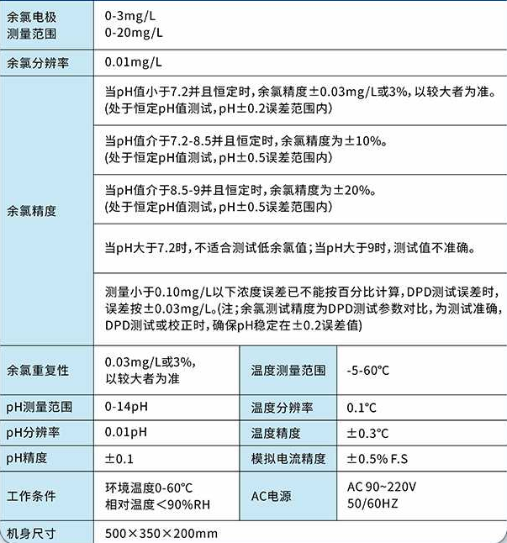 质保：1年 | 台 | 1 | 6800 | 6800 | 质保1年
合计 |  |  |  |  |  | 6800
1、上传报价清单（报价不得高于最高单价限价及最高总限价，否则作无效报价处理）、营业执照、资质证书（如有)。
2、采购人仅与供应商固定服务人员衔接，不接受与第三方（如：物流或快递公司等）的衔接。
3、报价保留两位小数。

